Sheet1
LINE | Layer | Defect | 型態 | 異常時處理方法 |  | 標準化 | 處理人員 | 附註
 |  |  |  | 成因 | 解決過程及方法
CNVR16 | BM | Remain | 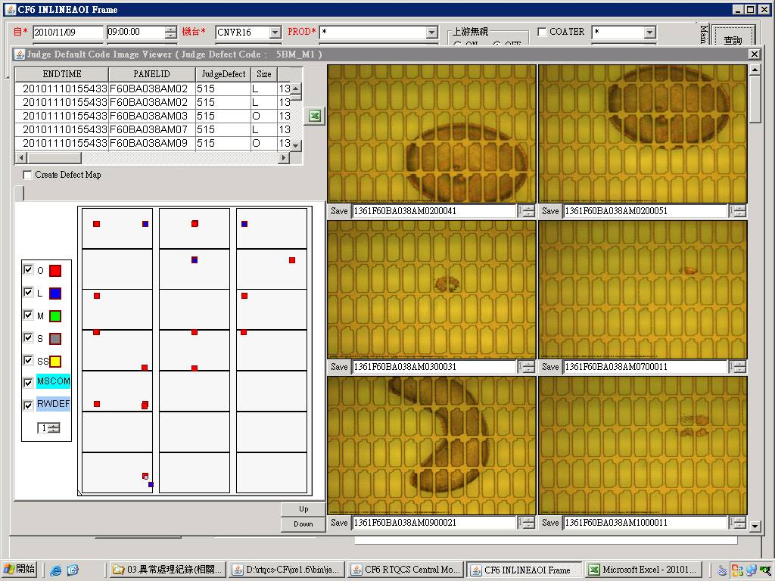 | BM Run K001產品時,為了避免IRCP BUFFER 快速到達曝光機前而塞在CV2導致TP異常,有將IRCP CP Cooling time set 29 s /CFCT VCD 特別設定一組Reciep 13 T1=20 s / T6=20 s==>但是這樣一旦RUN IRCP BUFFER的玻璃時,因CFCT段較快VCD較慢導致玻璃會停留在CFCT ULD ROBOT過久(設定1 min)而被自動判回流==>玻璃帶30 Code VCD不會Process,HP會Process,一但進入HP顯影後就會如下圖一產生BM Remain,如果讓玻璃回流後再塗佈曝光一次就會有如左圖BM Remain | STEP 1.RTQCS 查詢一周MAP圖後發現BM_M皆發生在固定點位附近,查詢玻璃接觸點後發現與IRCP CP Plate/HPCP HP Plate/HPCP CP Plate相同如下圖二,由左圖判定為膜下異物,先從IRCP下手,因K001 Recipe僅有CP Cooling time較久,特別設定300s結果無發現==>NG STEP 2.查詢所有BM_M的玻璃歷史資料,發現玻璃都在CFCT 被機台自動判回流回來的玻璃,因此研判可能VCD RECIPE時間設定過造成,可是為什麼之前回流的玻璃不會呢,因此觀察流片狀況時才發現塗佈後玻璃帶R Code時VCD是不會Process的,那VCD不抽,HP有烘烤玻璃顯影後就會如下圖一產生BM Remain STEP 3.避免IRCP BUFFER 快速到達曝光機前而塞在CV2導致TP異常,以及避免塗佈後玻璃停留過久判回流事件發生,直接將IRCP Buffer 停留Time設定超過60S玻璃自動判回流功能開啟使用 (暫解) | 1.佈塗後玻璃要回流需要經過VCD Process(待熊哥更改軟體) 附註: 1.拉長CFCT ULD ROBOT過久被自動判回流的時間因不知會不會品質異常,暫不考慮 2.將CFCT ULD ROBOT過久被自動判回流功能改成NG,炫爺說會增加RW Rate 3.目前以IRCP Buffer段玻璃不造成Tacttime及品質影響下使其全部回流設定之 | 翁基軒 施志飛

圖一
圖二

